基本的な流れ
概要：リポジトリからファイルの取得、ブランチの作成、編集内容のコミットまでの一連の流れを記載
 |  | 以下に記載するコマンドは「gitコマンド.txt」に記載しています。

 | 今回対象とするリポジトリは以下。重要なのは赤枠部分。
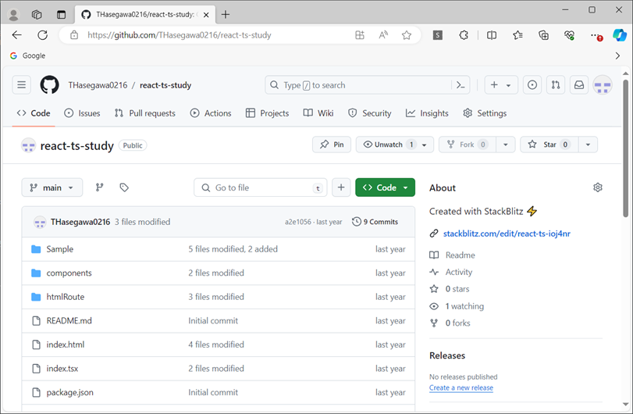

①事前準備（基本初回のみ）
 | 各自の作業環境に作業用フォルダを作成し、右クリック。
 | 【Git Bash Here】をクリック。
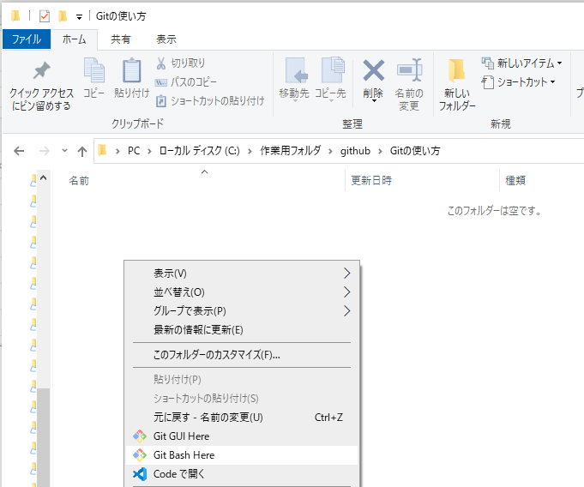

 | 以下のウィンドウが立ち上がるので、Gitのアカウント情報を設定する。
 | 設定した内容は「C:\Users\xxxxxxxx\.gitconfig」に保存される。 ※xxxxxは各自のユーザフォルダ名
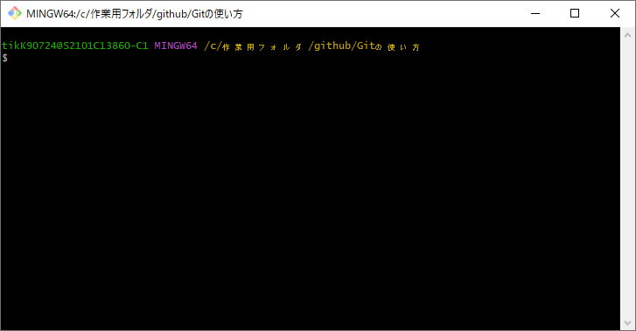

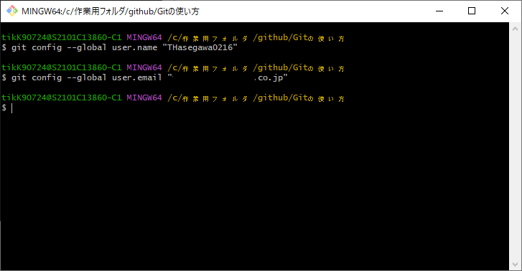

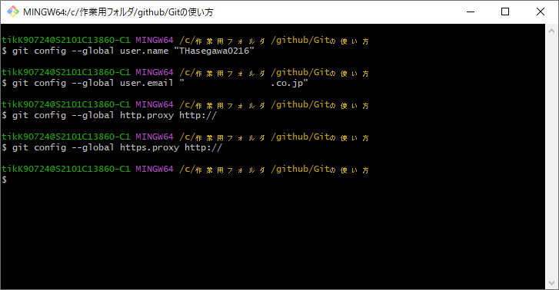
 | プロキシ環境で作業している場合、プロキシの設定も実施する。

②ファイル一式の取得
 | 作業用フォルダに、ソース一式をダウンロードする。
 | cloneコマンドを使用し、【https://github.com/THasegawa0216/react-ts-study】から、【main】ブランチのファイル一式を取得する。
 | URLの最後に【.git】を付与する。また、【-b】オプションでブランチを指定できる。
 | コマンド例）git clone -b main https://github.com/THasegawa0216/react-ts-study.git
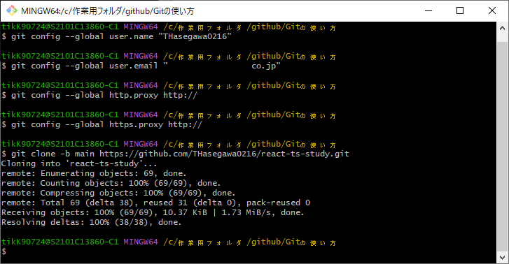

 | 作業用フォルダにフォルダが作成され、リポジトリに格納されているファイル一式が取得される。
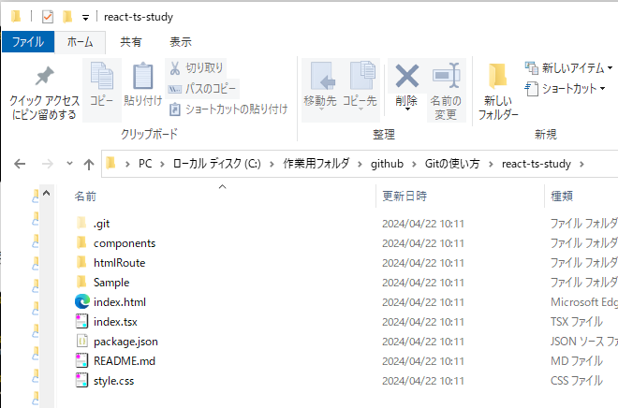

③ブランチの作成
 | 取得したフォルダで作業を行うため、作業パスの変更をコマンドで行う。
 | cdコマンドで対象のフォルダパスを指定する。
 | コマンド例）cd react-ts-study
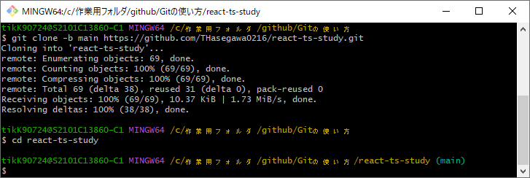

 | まず、ローカルリポジトリ（作業用PC）上にブランチを作成する。
 | 今回は【branch/sample】というブランチを作成しつつ、【-b】コマンドで作業用のローカルリポジトリを【main】から【branch/sample-001】に変更する。
 | ※上記画像で、cdコマンドで作業用パスを変更した際に青字で(main)と記載されている。作成したブランチで作業したいので、作成すると同時に変更を行う。
 | コマンド例）git checkout -b branch/sample-001

 | ※この時点ではまだ、Github上のリポジトリには【branch/sample-001】ブランチは作成されていない。
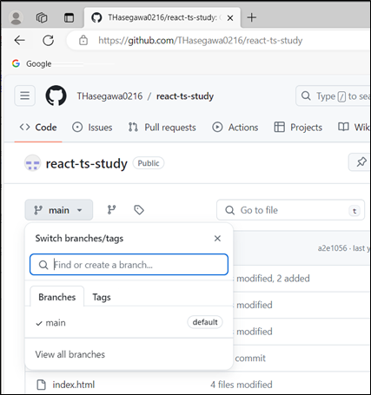

 | ローカルリポジトリに作成したブランチの情報を、リモートリポジトリ（Github）に反映する。
 | この時点ではcloneでファイル一式を取得しただけなので、mainブランチのファイル一式とは差分がない状態となる。
 | コマンド例）git push --set-upstream origin branch/sample-001
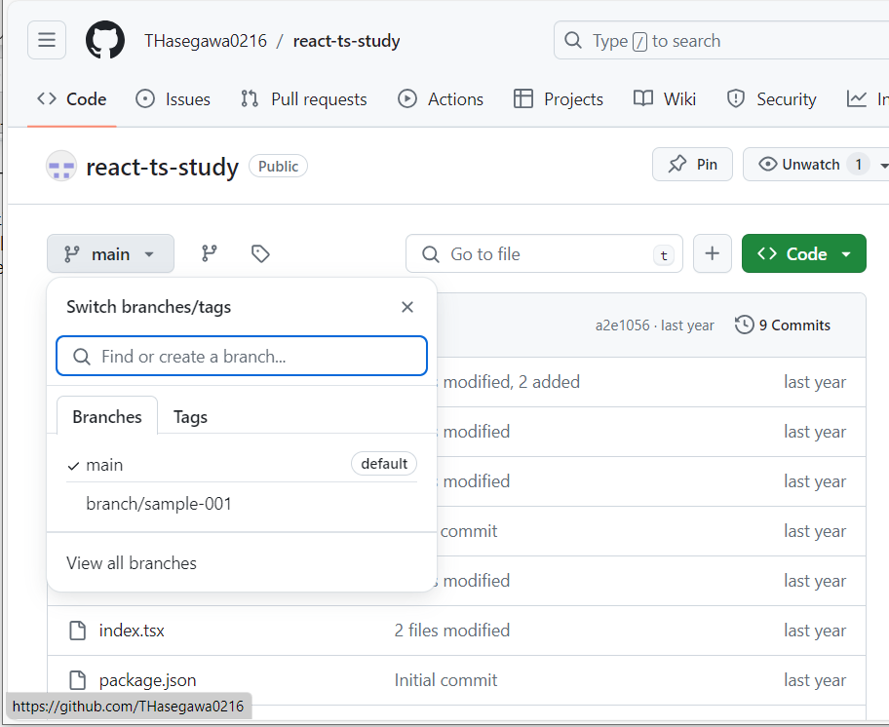

作成したブランチが、
GitHub(リモートリポジトリ)上に反映された

